Bestellliste
Datum | Kunde | Bestellung | Abfrage 1 |  | Abfrage 2
2025-03-07 | Brotgut | 61 € | Brotgut |  | Stromgut
2025-03-10 | Lichtgut | 136 € | Lichtgut
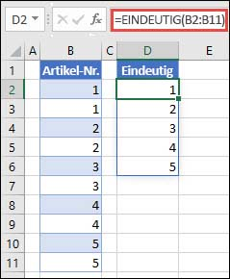
2025-03-14 | Korbgut | 81 € | Korbgut
2025-03-16 | Wurstgut | 149 € | Wurstgut
2025-03-21 | Stromgut | 64 € | Stromgut
2025-03-22 | Lichtgut | 83 € | Tiergut
2025-03-24 | Tiergut | 77 € | Steingut
2025-04-06 | Brotgut | 119 €
2025-04-07 | Korbgut | 79 €
2025-04-10 | Brotgut | 109 € | Formeln:
2025-04-11 | Tiergut | 114 € | E2 | =EINDEUTIG(B2:B15)
2025-04-17 | Steingut | 94 € | G2 | =EINDEUTIG(B2:B15;;WAHR)
2025-04-20 | Wurstgut | 105 €
2025-04-22 | Steingut | 101 €

Abfrage 1: Welche Kunden haben bestellt?
Abfrage 2: Welche Kunden haben GENAU EINMAL bestellt?

